Instr
1. Uruchom Makra. Uwaga! Jeżeli nie uruchomisz makr plik nie będzie działał prawidłowo.

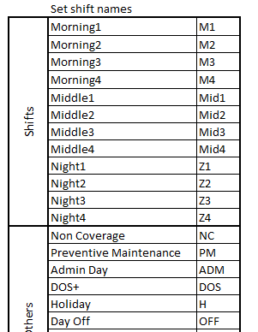
2. Ustalanie nazw zmian
W panelu administratora możesz zmienić nazwy zmian. Jako administrator powinieneś ustalić ich nazwy jednakowe dla całego regionu.

3. Wprowadź nazwę kawiarni

4. Wybierz pierwszy miesiąc
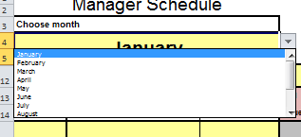

5. Wprowadź imiona, pozycje i etaty managerów
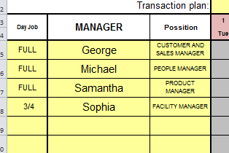

6. Ustaw czas trwania zmian oraz pół-godzinne przerwy
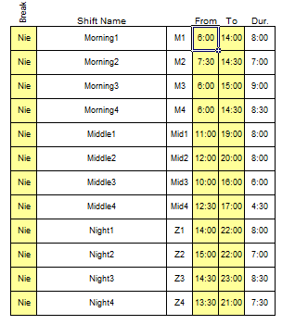
1. W kolumnie "Przerwy" wybierz "Tak" jeżeli manager będzie odbywał półgodziną bezpłatną przerwę podczas zmiany 2. W kolumnie "Od" wybierz początek zmiany 3. W kolumnie "Do" wybierz koniec zmiany 4. W kolumnie "Czas" ukazuje się czas trwania zmiany

7. Układanie grafiku

Na każdy dzień I dla każdego managera wybierz z listy nazwy zmian - planując tym samym cały grrafik. Na końcu grafiku znajdują się dane na temat ilości już zaplanowanych godzin, ilości godzin wymaganych do zaplanowania oraz procentowego pokrycia wymaganych godzin.

